Annexe 8
Retour au Sommaire

Annexe 8 : Dossier de demande de licences ou agréments

Annexe 8.1 Liste des pièces et informations à fournir en vue de l’obtention des permis et des autorisations

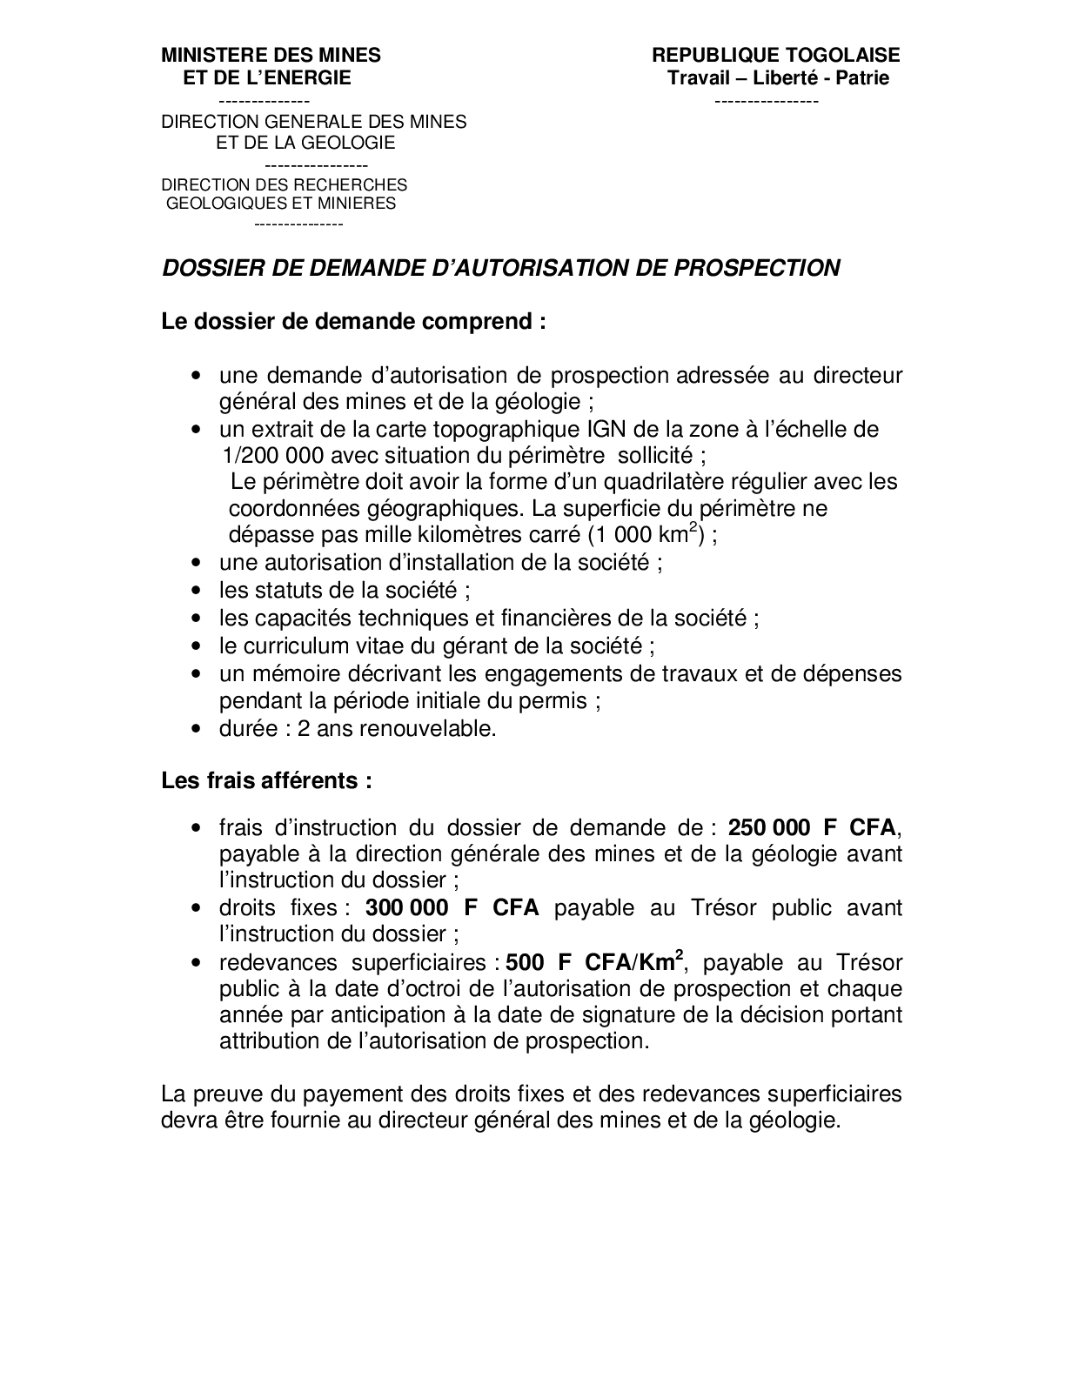

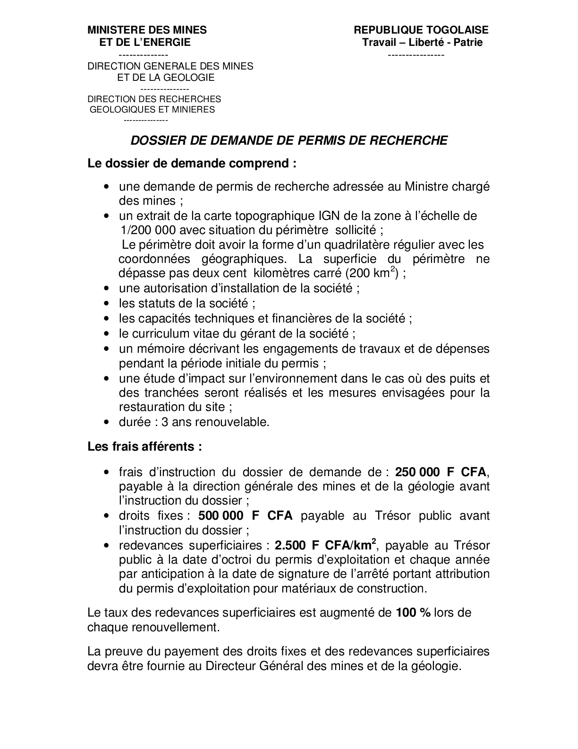

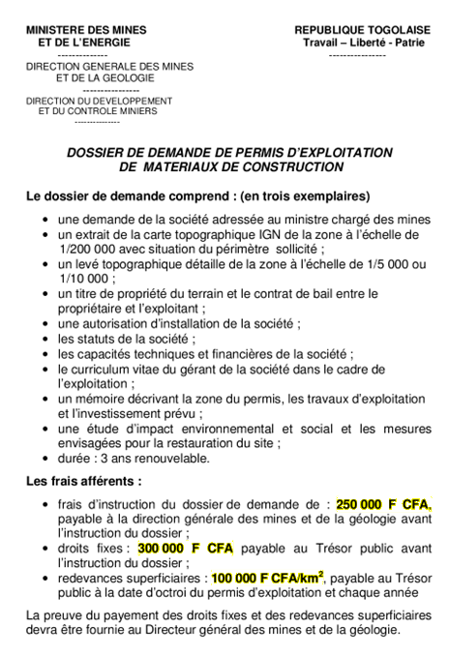

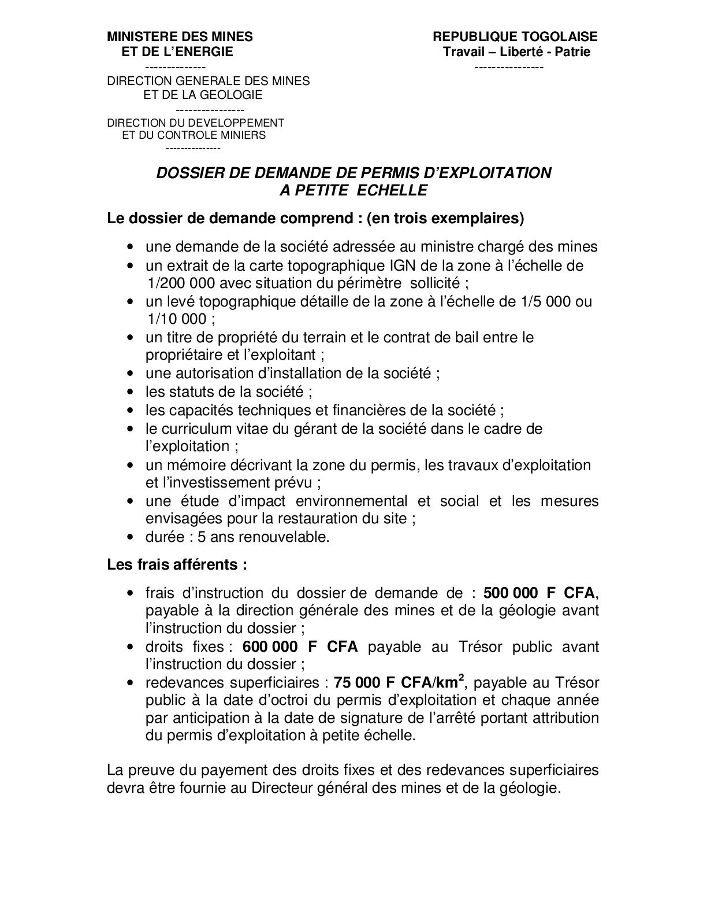

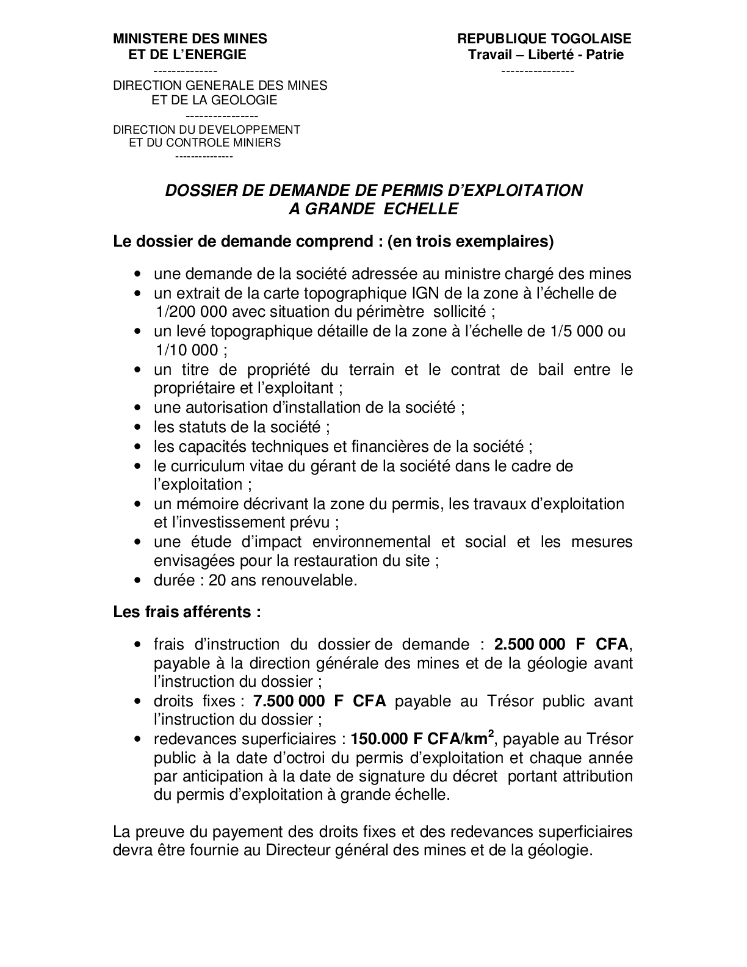

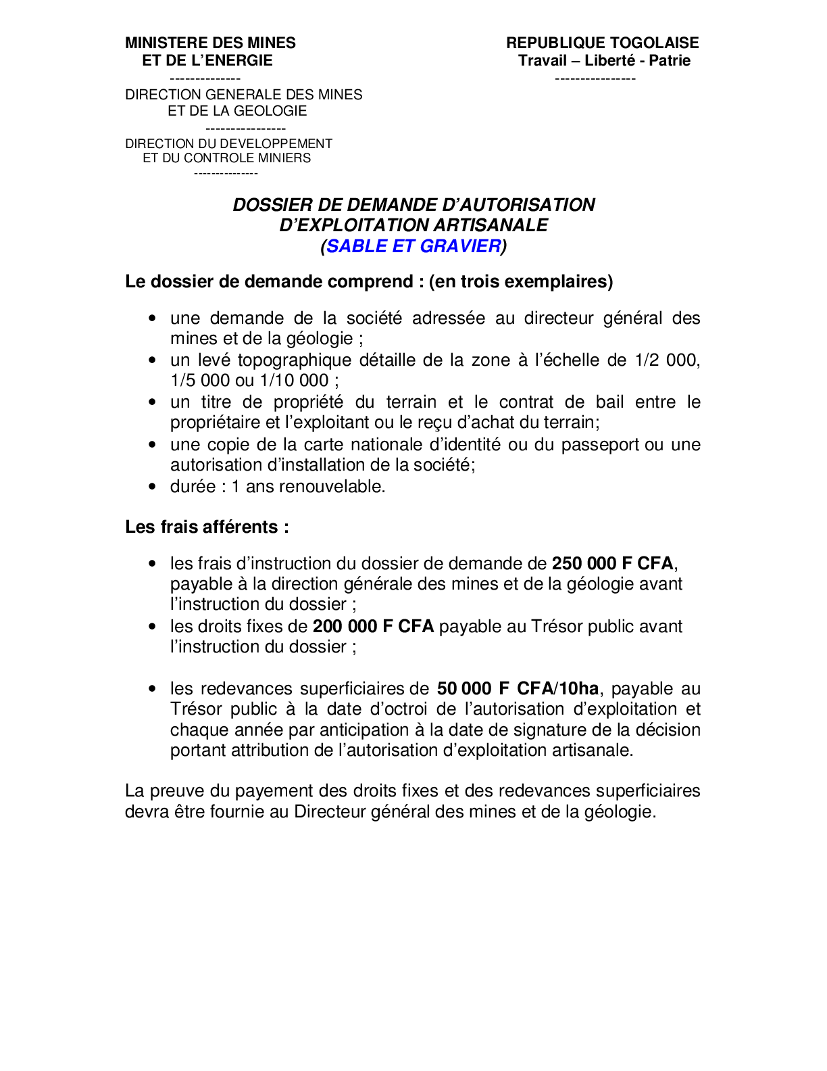

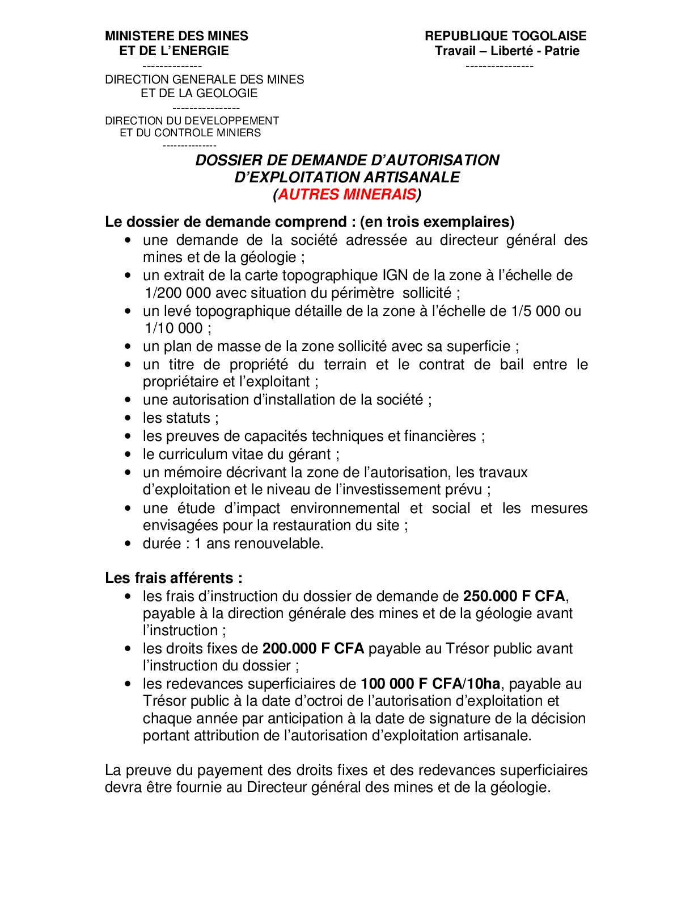

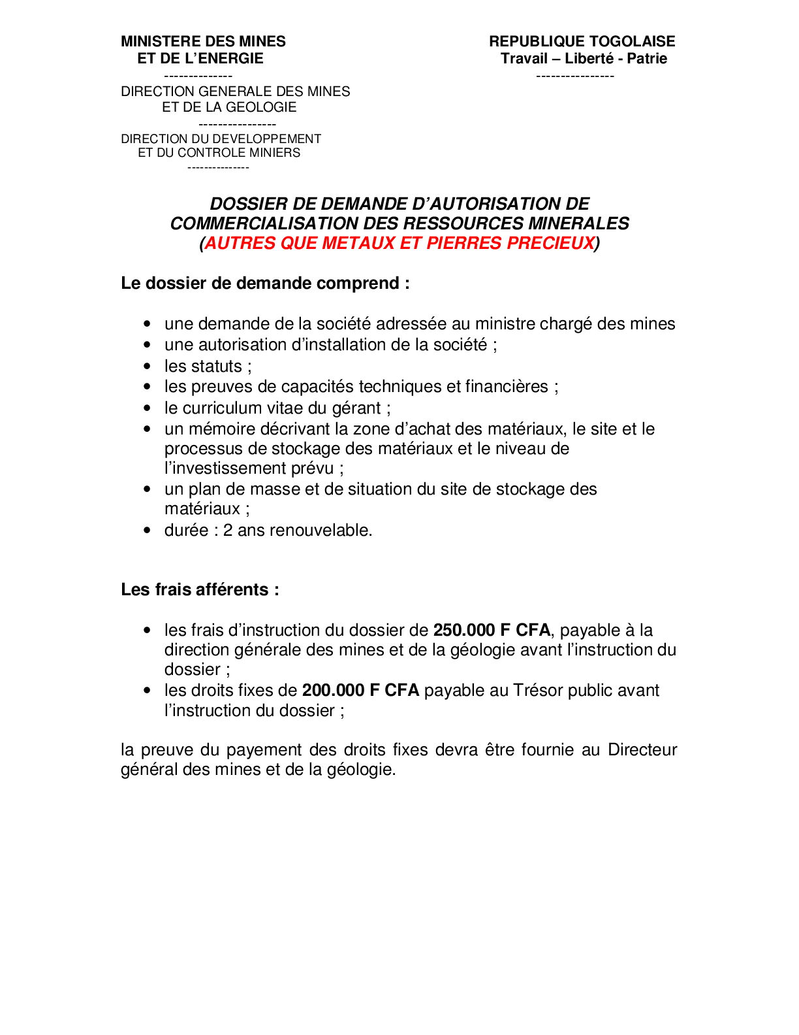

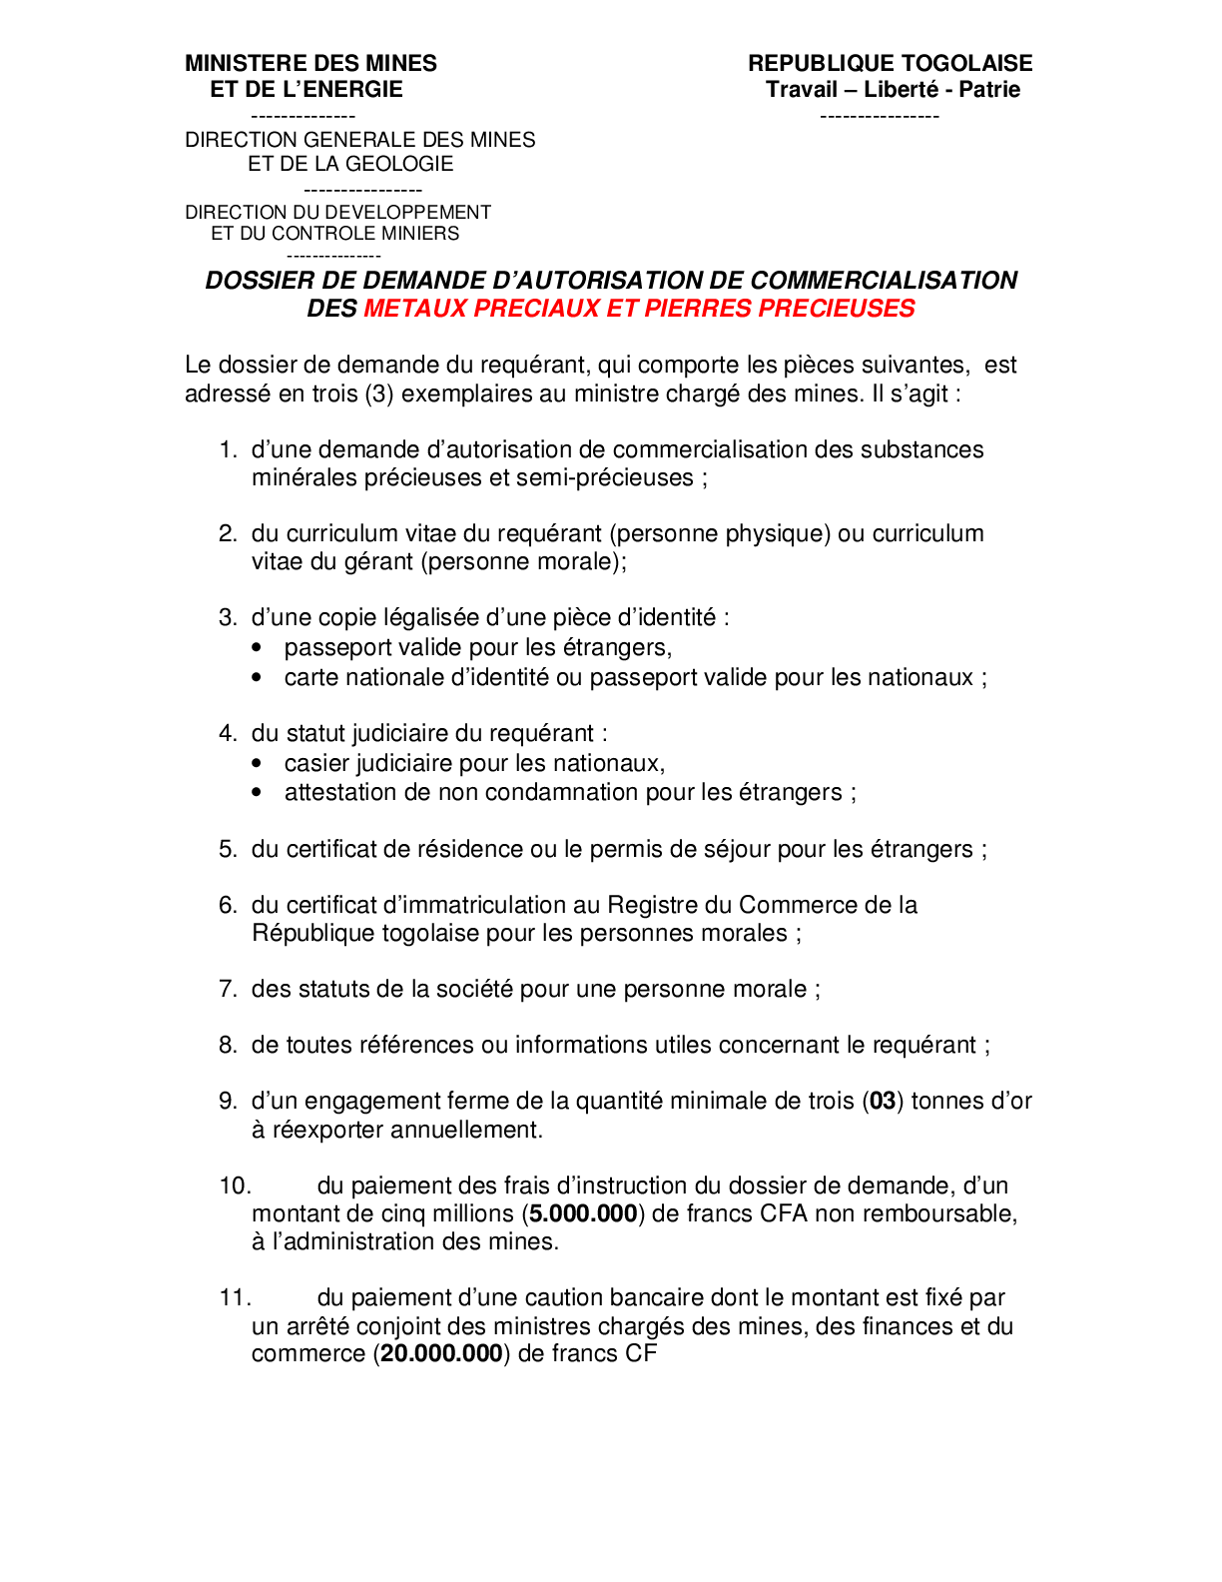

Annexe 8.2 Liste des pièces et informations à fournir en vue de l’obtention de l’agrément de production, d’exploitation et de commercialisation des eaux conditionnées

